PM IGCS HARIAN TANPA HT

 |  |  | PERINTAH KERJA
 |  |  | PREVENTIVE MAINTENANCE
 |  |  | PERALATAN COMMUNICATION & DATA NETWORK

 |  |  |  |  |  |  |  |  |  |  |  | PREVENTIVE MAINTENANCE

Hari -- Tanggal |  | : | Rabu, 24 Juni 2026 |  |  |  |  |  |  |  |  | Jadwal : | V | Harian
Shift Kerja |  | : | Pagi |  |  |  |  |  |  |  |  |  |  | Mingguan
Team / Regu |  | : | 1 |  |  |  |  |  |  |  |  |  |  | Bulanan
Sistem Elektronik |  | : | Integrated Ground Communication System (IGCS) |  |  |  |  |  |  |  |  |  |  | Triwulan
Lokasi |  | : | Gedung 600 & Gedung VVIP |  |  |  |  |  |  |  |  |  |  | Semester
Jam Mulai |  | : |  |  |  | s / d |  |  |  |  |  |  |  | Tahunan

Perangkat | 1. | Base Transceiver System MTS4
Tindakan |  | a. | Cek Suhu dan kelembaban ruangan peralatan (shelter)
 |  |  | Status Perangkat |  |  |  | OK |  | Not OK, | Not OK
 |  |  | Catatan :

 |  | b. | Pengecekan notifikasi alarm pada sistem MTS di NMT
 |  |  | Status Perangkat |  |  |  | OK |  | Not OK, | Not OK
 |  |  | Catatan :

Perangkat | 2. | Base Transceiver System MTS2
Tindakan |  | a. | Cek Suhu dan kelembaban ruangan peralatan (shelter)
 |  |  | Status Perangkat |  |  |  | OK |  | Not OK, | Not OK
 |  |  | Catatan :

 |  | b. | Pengecekan notifikasi alarm pada sistem MTS di NMT
 |  |  | Status Perangkat |  |  |  | OK |  | Not OK, | Not OK
 |  |  | Catatan :

Perangkat | 3. | Base Transceiver System MSO
Tindakan |  | a. | Cek Suhu dan kelembaban ruangan peralatan (shelter)
 |  |  | Status Perangkat |  |  |  |  | OK |  | Not OK
 |  |  | Catatan :

 |  | b. | Pemeriksaan VSWR dan Forward Power melalui NMT
 |  |  | Status Perangkat |  |  |  |  | OK |  | Not OK

 |  | c. | Pengecekan notifikasi alarm pada sistem MTS di NMT
 |  |  | Status Perangkat |  |  |  |  | OK |  | Not OK
 |  |  | Catatan :

Perangkat | 4. | Dimetra Express
Tindakan |  | a | Cek System Health
 |  |  | Status Perangkat |  |  |  |  | OK |  | Not OK
 |  |  | Catatan :

 |  | b | Periksa koneksi ke seluruh cabang (Zone Watch)
 |  |  | CGK1 |  | WIDE TRUNKING |  |  |  | LOCAL TRUNKING
 |  |  | CGK2 |  | WIDE TRUNKING |  |  |  | LOCAL TRUNKING
 |  |  | PDG |  | WIDE TRUNKING |  |  |  | LOCAL TRUNKING
 |  |  | PLM |  | WIDE TRUNKING |  |  |  | LOCAL TRUNKING
 |  |  | PKU |  | WIDE TRUNKING |  |  |  | LOCAL TRUNKING
 |  |  | PGK |  | WIDE TRUNKING |  |  |  | LOCAL TRUNKING
 |  |  | PNK |  | WIDE TRUNKING |  |  |  | LOCAL TRUNKING
 |  |  | TJQ |  | WIDE TRUNKING |  |  |  | LOCAL TRUNKING
 |  |  | BDO |  | WIDE TRUNKING |  |  |  | LOCAL TRUNKING
 |  |  | DJB |  | WIDE TRUNKING |  |  |  | LOCAL TRUNKING
 |  |  | TNJ |  | WIDE TRUNKING |  |  |  | LOCAL TRUNKING
 |  |  | BTJ |  | WIDE TRUNKING |  |  |  | LOCAL TRUNKING
 |  |  | BWX |  | WIDE TRUNKING |  |  |  | LOCAL TRUNKING
 |  |  | DTB |  | WIDE TRUNKING |  |  |  | LOCAL TRUNKING
 | 5. |  | PKY |  | WIDE TRUNKING |  |  |  | LOCAL TRUNKING
 |  |  | TKG |  | WIDE TRUNKING |  |  |  | LOCAL TRUNKING

 |  | Server DCX9000
 |  | a. | Pengecekan System Health
 |  |  | Status Perangkat |  |  |  |  | OK |  | Not OK,

 |  | b. | Pengecekan Display Usage
 |  |  | Status Perangkat |  |  |  |  | OK |  | Not OK,

 |  | c. | Pengecekan Memory Usage
 |  |  | Status Perangkat |  |  |  |  | OK |  | Not OK,

 |  | d. | Pengecekan CPU Usage
 |  |  | Status Perangkat |  |  |  |  | OK |  | Not OK,

 |  | e. | Pemeriksaan Recorder DCX9000
 |  |  | Status Recorder |  |  |  |  | OK |  | Not OK,
Status
Catatan Status |  | : | Selesai |  | ( Selesai / Belum Selesai / Pending ) |  |  |  |  |  | (Terlampir Photo dokumentasi)

 |  |  |  | PT. ANGKASA PURA INDONESIA |  |  |  | PT. IAS SUPPORT INDONESIA

 |  |  |  | Wisang Prihatma F. |  |  |  | Moh Ikhwan Syafiqi

DOK.PM IGCS HARIAN TANPA HT
 |  | DOKUMENTASI LAPORAN
 |  | PREVENTIVE MAINTENANCE
 |  | PERALATAN COMMUNICATION & DATA NETWORK

 |  |  |  | PREVENTIVE MAINTENANCE

Tanggal / Bulan / Tahun | : Minggu, 21 Juni 2026 |  |  | Jadwal : | V | Harian
Lokasi | : Gd. 600 |  |  |  |  | Mingguan
Sistem Elektronik | : Integrated Ground Communication System (IGCS) |  |  |  |  | Bulanan
Shift | : 1 |  |  |  |  | Triwulan
 |  |  |  |  |  | Semester
 |  |  |  |  |  | Tahunan

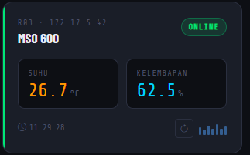 |  |  | 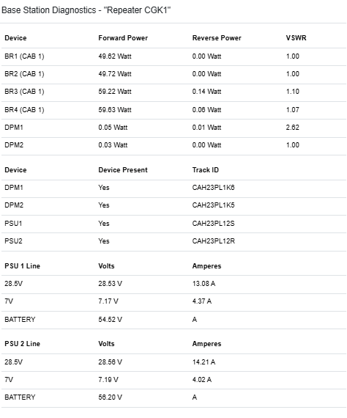

Cek Suhu dan kelembaban ruangan peralatan (shelter) |  |  | Pemeriksaan VSWR

 |  |  |  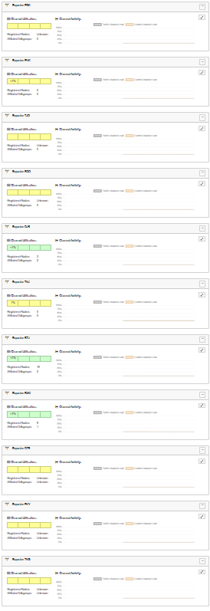

Pengecekan Forward Power melalui meter internal |  |  | Periksa koneksi ke seluruh cabang

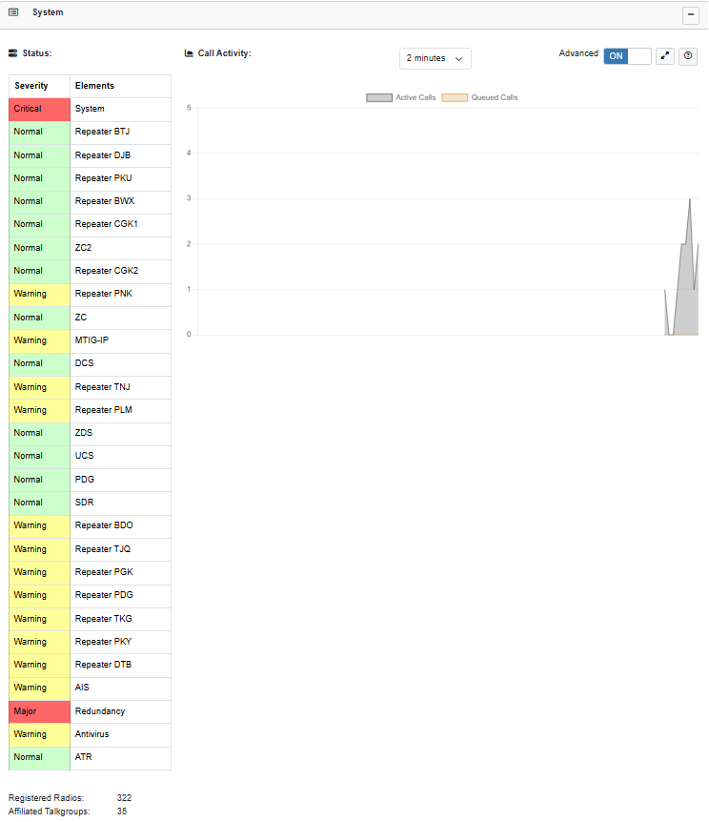 |  |  | 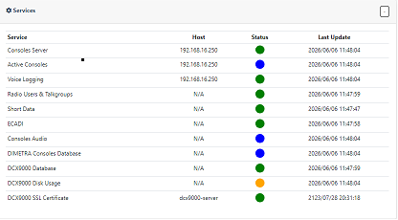

Pengecekan notifikasi alarm pada sistem MTS di NMT |  |  | Cek System Health

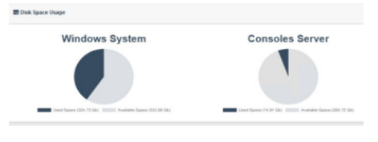 |  |  | 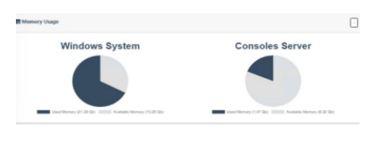

Pengecekan Display Usage |  |  | Pengecekan Memory Usage

 |  |  | 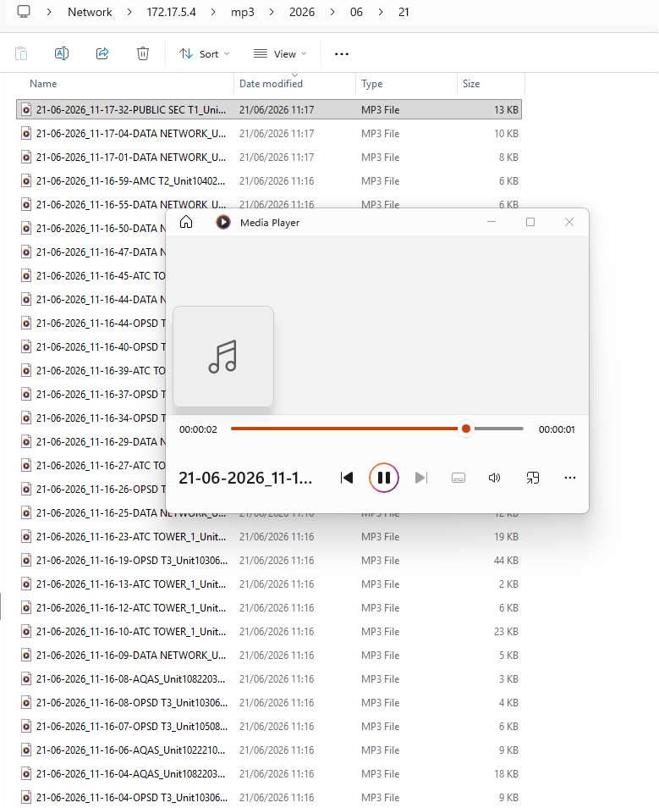

Pengecekan CPU Usage |  |  | Pemeriksaan Recorder DCX9000

DOK. PM IGCS HARIAN GD VVIP
 |  | DOKUMENTASI LAPORAN
 |  | PREVENTIVE MAINTENANCE
 |  | PERALATAN COMMUNICATION & DATA NETWORK

 |  |  |  | PREVENTIVE MAINTENANCE

Tanggal / Bulan / Tahun | : Minggu, 21 Juni 2026 |  |  | Jadwal : | V | Harian
Lokasi | : Gd. VVIP |  |  |  |  | Mingguan
Sistem Elektronik | : Integrated Ground Communication System (IGCS) |  |  |  |  | Bulanan
Shift | : 1 |  |  |  |  | Triwulan
 |  |  |  |  |  | Semester
 |  |  |  |  |  | Tahunan

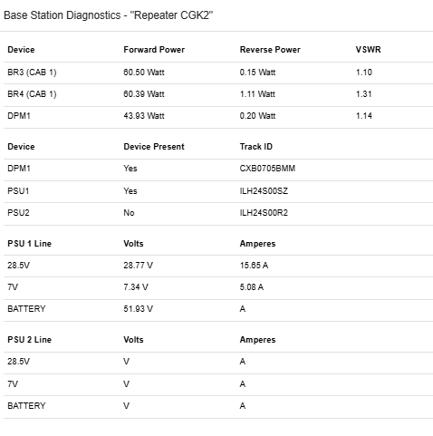 |  |  | 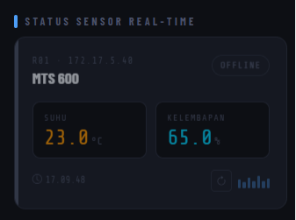

Pemeriksaan VSWR dan Forward Power melalui meter internal |  |  | Cek Suhu dan kelembaban ruangan peralatan (shelter)

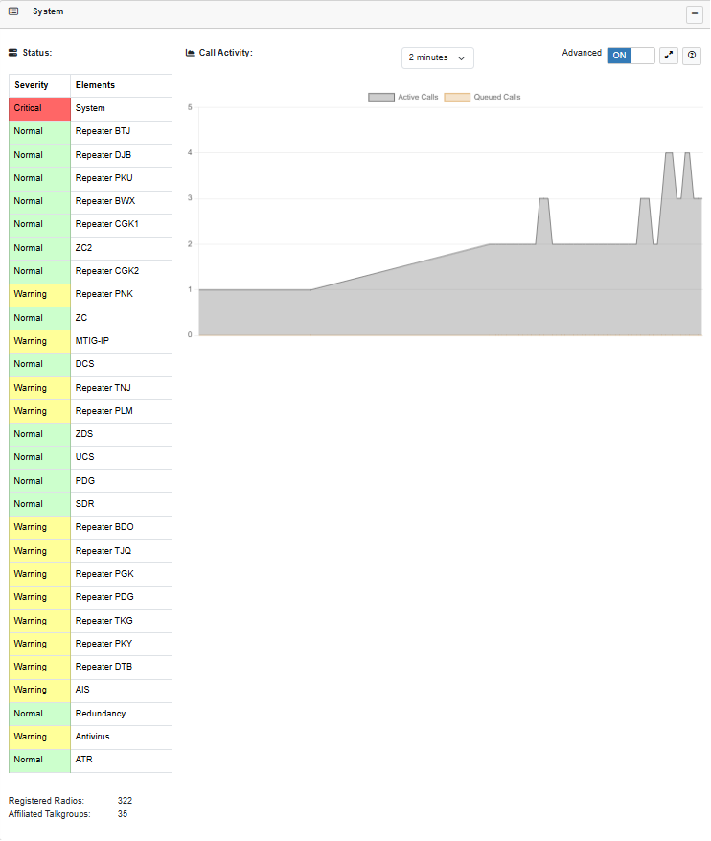

Pengecekan notifikasi alarm pada sistem MTS di NMT

DOK. PM IGCS MINGGUAN GD 600


 |  | DOKUMENTASI LAPORAN
 |  | PREVENTIVE MAINTENANCE
 |  | PERALATAN COMMUNICATION & DATA NETWORK

 |  |  |  | PREVENTIVE MAINTENANCE

Tanggal / Bulan / Tahun | : Selasa, 25 Januari 2026 |  |  | Jadwal : |  | Harian
Lokasi | : Mts Gd. 600 |  |  |  | V | Mingguan
Sistem Elektronik | : Integrated Ground Communication System (IGCS) |  |  |  |  | Bulanan
Shift |  |  |  |  |  | Triwulan
 |  |  |  |  |  | Semester
 |  |  |  |  |  | Tahunan

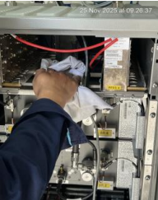 |  |  | 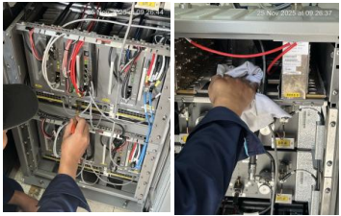

Pembersihan ruangan shelter dan bagian luar shelter |  |  | Pemeriksaan dan pembersihan Konektor dan plug

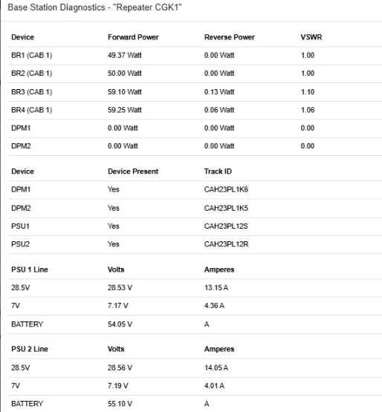 |  |  | 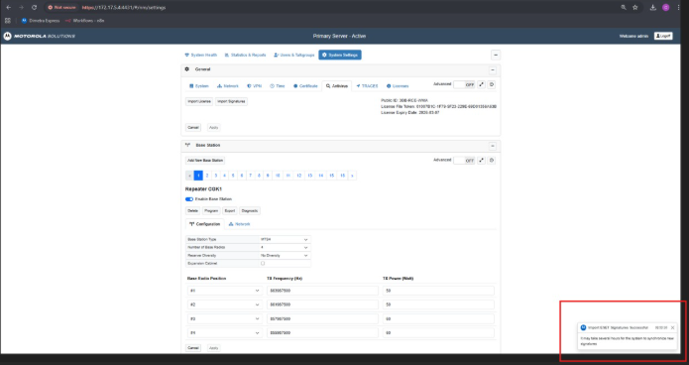

Pengecekan Tegangan dan Ampere PSU Line |  |  | Melakukan Update Signature Antivirus

Melakukan Verifikasi Synchronize Active Configuration di Server Dimetra Express 2

DOK. PM IGCS BULANAN


 |  | DOKUMENTASI LAPORAN
 |  | PREVENTIVE MAINTENANCE
 |  | PERALATAN COMMUNICATION & DATA NETWORK

 |  |  |  | PREVENTIVE MAINTENANCE

Tanggal / Bulan / Tahun | : |  |  | Jadwal : |  | Harian
Lokasi | : |  |  |  |  | Mingguan
Sistem Elektronik | : Integrated Ground Communication System (IGCS) |  |  |  | V | Bulanan
Shift |  |  |  |  |  | Triwulan
 |  |  |  |  |  | Semester
 |  |  |  |  |  | Tahunan

Pemeriksaan kabel Coaxial |  |  | Pemeriksaan Modul TSC, PSU, BR, Combiner

Pemeriksaan dan pembersihan plug & socket module fan tray

DOK. PM IGCS SEMESTERAN

 |  | DOKUMENTASI LAPORAN
 |  | PREVENTIVE MAINTENANCE
 |  | PERALATAN COMMUNICATION & DATA NETWORK

 |  |  |  | PREVENTIVE MAINTENANCE

Tanggal / Bulan / Tahun | : |  |  | Jadwal : |  | Harian
Lokasi | : |  |  |  |  | Mingguan
Sistem Elektronik | : Integrated Ground Communication System (IGCS) |  |  |  |  | Bulanan
Shift |  |  |  |  |  | Triwulan
 |  |  |  |  | V | Semester
 |  |  |  |  |  | Tahunan

Pemeriksaan tiang antena |  |  | Pengukuran impedansi kabel Coaxial

Pengukuran Grounding System |  |  | Report historical trouble

